1 MASCULINA
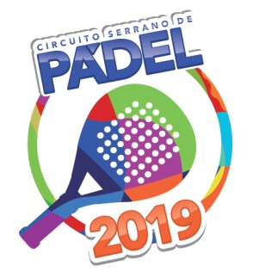

6ª ETAPA CIRCUITO SERRANO DE PADEL
CATEGORIA 1ª MASCULINA

CHAVE "A"
101 | LUCAS MARCONI E PAULO KRONHARDT |  |  |  |  | 315
104 | ANTONIO GARCIA LIMA E ERIKSON WELTER |  |  |  |  | 60
105 | BRUNO AUGUSTIN E JOÃO FRANCISCO OLIVEIRA |  |  |  |  | 60

JOGOS |  |  | DATA | HORÁRIO | JOGO | RESULTADO
101 | X | 104 | SÁBADO | 14:15:00 | SETE=1 | 9X7 | 1º LUGAR - 101
101 | X | 105 | SÁBADO | 15:45:00 | SETE=1 | 9X5 | 2º LUGAR - 105
104 | X | 105 | SEXTA | 20:45:00 | SETE=1 | 7X9

CHAVE "B"
102 | RODRIGO BARROS E LUCAS VENTURIN |  |  |  |  | 280
103 | LUCIANO FREDERES HOFF E FELIPE TEICHMANN |  |  |  |  | 0

JOGOS |  |  | DATA | HORÁRIO | QUADRA | RESULTADO
102 | X | 103 | DOMINGO | 12:15:00 | SETE=1 | 8X9 | 1º LUGAR -102
 |  |  |  |  |  |  | 2º LUGAR - 103
 |  | SEMI-FINAIS |  | FINAL

 |  | 101
 |  | 1º A
 |  | DOM 15:15 JG 1 |  | 102

 |  | 102
 |  | 2º B

 |  |  |  | DOM 17:30 JG 1 |  | 103

 |  | 105
 |  | 2º A
 |  | DOM 15:15 JG 2 |  | 103

 |  | 103
 |  | 1º B

